Sheet1
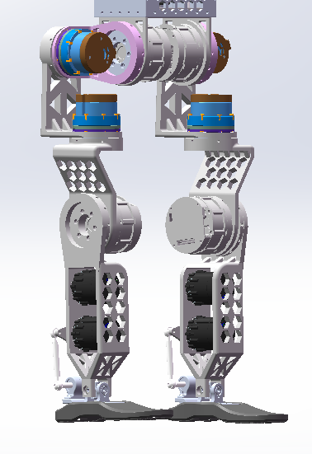
Alexbotmini BOM（1套）
Mechanic Model | Customized Part | step_name | number | spare part
 | 1 | crotch | 1
 | 2 | thigh1 | 2
 | 3 | thigh2 | 2
 | 4 | knee | 2
 | 5 | calf1 | 1 |  | lowerbody BOM CNC
 | 6 | calf_right | 1
 | 7 | fsa45_30_output | 4
 | 8 | fsa60_43e_output | 4
 | 9 | fsa80_29e_output | 2
 | 10 | fsa80_29e_output_long | 2
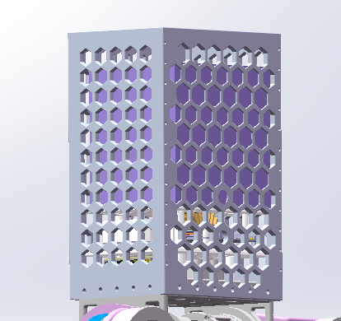
 | 11 | front | 1
 | 12 | back | 1 |  | upperbody BOM CNC
 | 13 | left | 1
 | 14 | right | 1
 | 15 | top | 1
 | 16 | ctrlbox | 2

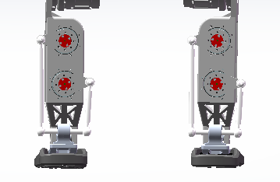
 | 17 | M10导向轴_138 | 2 | 2
 | 18 | M10导向轴_60 | 2 | 2 | guiding shaft
 | 19 | M10阶梯轴 | 2 | 2

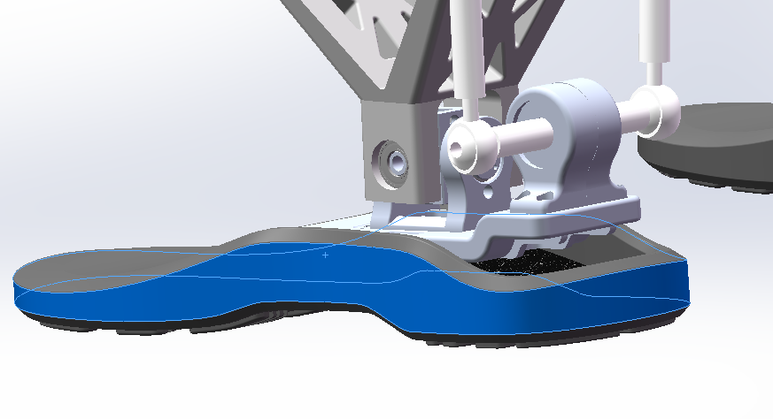

sponsored by fftai | fftai foot for gr1 pro
 | 1 | 包胶足底支撑 | 左+右 | 1套
 | 2 | 十字轴与支撑 | 2 | 1
 | 3 | 足底板 | 2 | 1
 | 4 | 脚后跟 | 2 | 1

 | 电机
 | 1 | fsa80_29e | 4 | 2
 | 2 | fsa60_43e | 4 | 2
 | 3 | fsa45_30 | 4 | 2

电路部分 | 1 | jetson orin nx | 1 | 1
 | 2 | 交换机 | 1 | 1
 | 3 | 电池 | 1 | 1
 | 4 | 转压48v转5v | 1 | 1
 | 5 | 超核imu | 1 | 1
sponsored by fftai
线缆 | 1 | RJ45转gh1.25*20cm+_10cm | 8 | 2
 | 2 | gh1.25转gh1.25*(20,40,60) | 12 | 4
 | 3 | XT60母头转xt30母头 | 4 | 2
 | 4 | 各类线缆2条备线

轴系 | 1 | 内10外24推力球轴承 | 4 | 2
 | 2 | M5鱼眼轴承正牙 | 4 | 2
 | 3 | M5鱼眼轴承反牙 | 4 | 2
 | 4 | 内8外16推力球轴承 | 4 | 2

